Sheet1
パソコン教室のご案内

下記の赤丸の部分の文字を
大きく表示できないでしょうか？
‥けやき通り・・
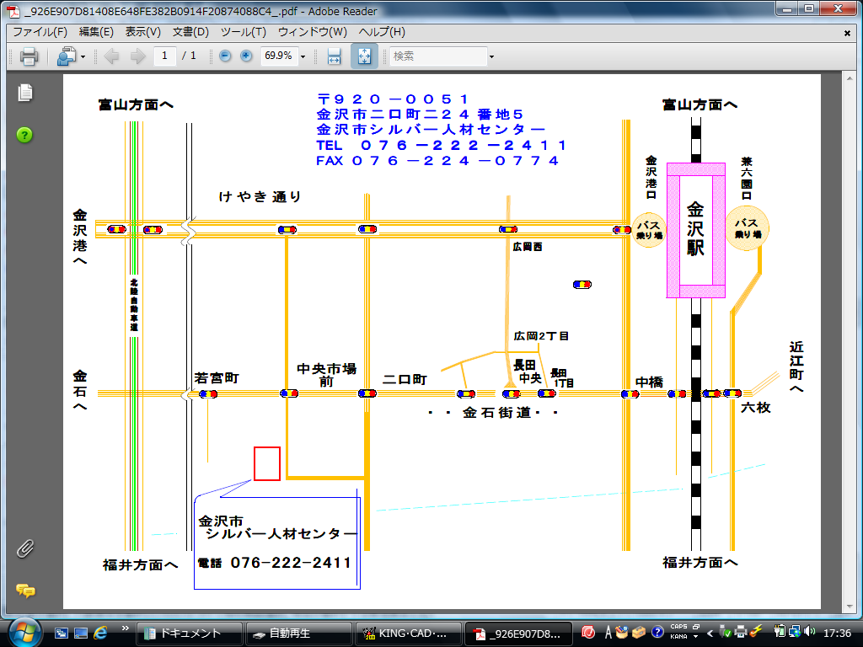

☆ 武蔵方面からは、金石街道を金石方面に向かい公設花き市場の手前交差点で左折
☆ 金石方面からは、武蔵方面に向かい公設花き市場を越した交差点で右折
☆ バスでお越しの方は北鉄バス、中央市場口で降車（路線は北鉄バスの路線を確認して下さい）
P 駐車場のご案内 赤い➡に沿ってお進みください。
進入路
シルバー人材センター
バス停（日産社屋前）
此処の駐車スペースの
空いた所に駐車願います
公設花き市場

